Költség adatlap
 | manuális |  | manuális |  | automatikus
1. | Nettó egységár | + | Nettó egységárra jutó ÁFA | = | Bruttó egységár

 | automatikus |  | manuális |  | automatikus | ami | manuális
2. | Bruttó egységár | x | Mennyiség | = | Teljes költség | = | Elszámolható költség
 |  |  |  |  | automatikus | vagy | manuális |  | automatikus
 |  |  |  |  | Teljes költség | = | Elszámolható költség | + | Nem elszámolható költség/EU-val nem elszámolható költség
 |  |  |  |  |  |  | (Projekt keretében elszámolható költség, mely az EU-val is elszámolható) |  | Projekt keretében elszámolható, de EU-val nem elszámolható költség (pl. ÁFA)
 | manuális |  | manuális |  | automatikus
3. | Támogatási % | x | Elszámolható költség | = | Támogatási összeg

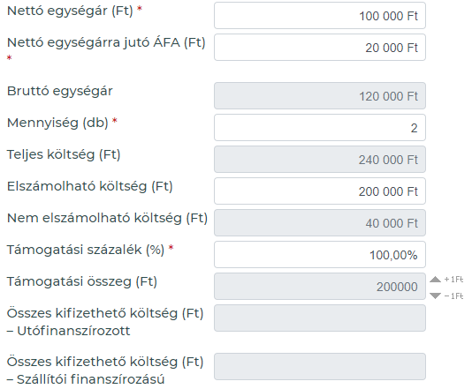
 |  |  |  |  |  |  | Ha a támogatási intenzitás < 100 % | = | Támogatási összeg < Elszámolható költség | = | Önerő rögzítendő a Forrás adatlapon

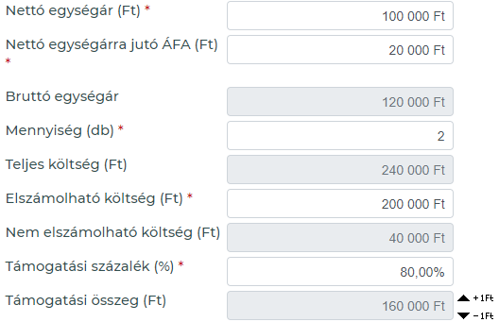

 | Jelmagyarázat
 | manuális | az összeget/értéket manuálisan szükséges megadni az adatlapon
 | automatikus | számolt mező a rendszer szabályai szerint

